工作表1
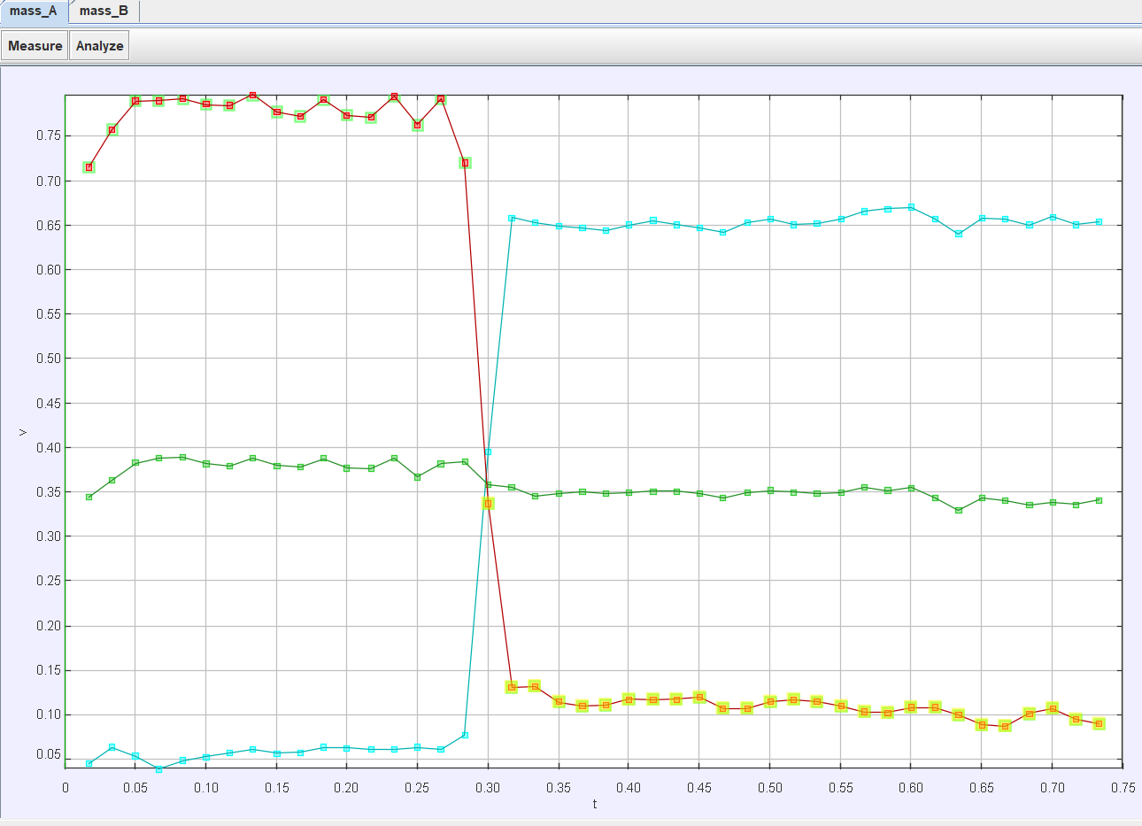
Va | 7.75E-01 | Va+Vb | 8.33E-01 | Va'+Vb' | 7.72E-01 | 8%
Vb | 5.81E-02
Va' | 1.17E-01 | Va^2+Vb^2 | 6.04E-01 | Va'^2+V'^b2 | 4.42E-01 | 37%
Vb' | 6.54E-01

mass_B |  |  |  | mass_A
t | v | vmass A | vcm A | t | v | vmass B | vcm A
0 |  |  |  | 0
1.67E-02 | 4.55E-02 | 0.716 | 0.345 | 1.67E-02 | 0.716 | 4.55E-02 | 0.345
3.33E-02 | 6.34E-02 | 0.758 | 0.364 | 3.33E-02 | 0.758 | 6.34E-02 | 0.364
5.00E-02 | 5.33E-02 | 0.79 | 0.383 | 5.00E-02 | 0.79 | 5.33E-02 | 0.383
6.67E-02 | 3.96E-02 | 0.791 | 0.389 | 6.67E-02 | 0.791 | 3.96E-02 | 0.389
8.33E-02 | 4.88E-02 | 0.793 | 0.39 | 8.33E-02 | 0.793 | 4.88E-02 | 0.39
0.1 | 5.32E-02 | 0.786 | 0.382 | 0.1 | 0.786 | 5.32E-02 | 0.382
0.117 | 5.71E-02 | 0.785 | 0.38 | 0.117 | 0.785 | 5.71E-02 | 0.38
0.133 | 6.12E-02 | 0.797 | 0.389 | 0.133 | 0.797 | 6.12E-02 | 0.389
0.15 | 5.70E-02 | 0.778 | 0.38 | 0.15 | 0.778 | 5.70E-02 | 0.38
0.167 | 5.78E-02 | 0.773 | 0.379 | 0.167 | 0.773 | 5.78E-02 | 0.379
0.183 | 6.34E-02 | 0.792 | 0.388 | 0.183 | 0.792 | 6.34E-02 | 0.388
0.2 | 6.28E-02 | 0.774 | 0.377 | 0.2 | 0.774 | 6.28E-02 | 0.377
0.217 | 6.09E-02 | 0.771 | 0.377 | 0.217 | 0.771 | 6.09E-02 | 0.377
0.233 | 6.12E-02 | 0.795 | 0.389 | 0.233 | 0.795 | 6.12E-02 | 0.389
0.25 | 6.35E-02 | 0.763 | 0.367 | 0.25 | 0.763 | 6.35E-02 | 0.367
0.267 | 6.17E-02 | 0.793 | 0.382 | 0.267 | 0.793 | 6.17E-02 | 0.382
0.283 | 7.75E-02 | 0.721 | 0.385 | 0.283 | 0.721 | 7.75E-02 | 0.385
0.3 | 0.395 | 0.338 | 0.359 | 0.3 | 0.338 | 0.395 | 0.359
0.317 | 0.659 | 0.131 | 0.356 | 0.317 | 0.131 | 0.659 | 0.356
0.333 | 0.653 | 0.132 | 0.346 | 0.333 | 0.132 | 0.653 | 0.346
0.35 | 0.65 | 0.114 | 0.349 | 0.35 | 0.114 | 0.65 | 0.349
0.367 | 0.648 | 0.11 | 0.351 | 0.367 | 0.11 | 0.648 | 0.351
0.383 | 0.644 | 0.111 | 0.349 | 0.383 | 0.111 | 0.644 | 0.349
0.4 | 0.65 | 0.118 | 0.35 | 0.4 | 0.118 | 0.65 | 0.35
0.417 | 0.656 | 0.117 | 0.352 | 0.417 | 0.117 | 0.656 | 0.352
0.433 | 0.651 | 0.118 | 0.352 | 0.433 | 0.118 | 0.651 | 0.352
0.45 | 0.647 | 0.12 | 0.349 | 0.45 | 0.12 | 0.647 | 0.349
0.467 | 0.643 | 0.108 | 0.344 | 0.467 | 0.108 | 0.643 | 0.344
0.483 | 0.653 | 0.107 | 0.35 | 0.483 | 0.107 | 0.653 | 0.35
0.5 | 0.658 | 0.115 | 0.352 | 0.5 | 0.115 | 0.658 | 0.352
0.517 | 0.651 | 0.117 | 0.35 | 0.517 | 0.117 | 0.651 | 0.35
0.533 | 0.653 | 0.115 | 0.349 | 0.533 | 0.115 | 0.653 | 0.349
0.55 | 0.657 | 0.11 | 0.35 | 0.55 | 0.11 | 0.657 | 0.35
0.567 | 0.666 | 0.103 | 0.356 | 0.567 | 0.103 | 0.666 | 0.356
0.583 | 0.669 | 0.103 | 0.352 | 0.583 | 0.103 | 0.669 | 0.352
0.6 | 0.67 | 0.108 | 0.355 | 0.6 | 0.108 | 0.67 | 0.355
0.617 | 0.657 | 0.108 | 0.343 | 0.617 | 0.108 | 0.657 | 0.343
0.633 | 0.641 | 9.98E-02 | 0.33 | 0.633 | 9.98E-02 | 0.641 | 0.33
0.65 | 0.658 | 8.87E-02 | 0.343 | 0.65 | 8.87E-02 | 0.658 | 0.343
0.667 | 0.657 | 8.76E-02 | 0.341 | 0.667 | 8.76E-02 | 0.657 | 0.341
0.683 | 0.65 | 0.102 | 0.336 | 0.683 | 0.102 | 0.65 | 0.336
0.7 | 0.66 | 0.107 | 0.339 | 0.7 | 0.107 | 0.66 | 0.339
0.717 | 0.651 | 9.48E-02 | 0.337 | 0.717 | 9.48E-02 | 0.651 | 0.337
0.733 | 0.655 | 9.04E-02 | 0.341 | 0.733 | 9.04E-02 | 0.655 | 0.341
0.75 |  |  |  | 0.75

